d8m_cam_gpio1
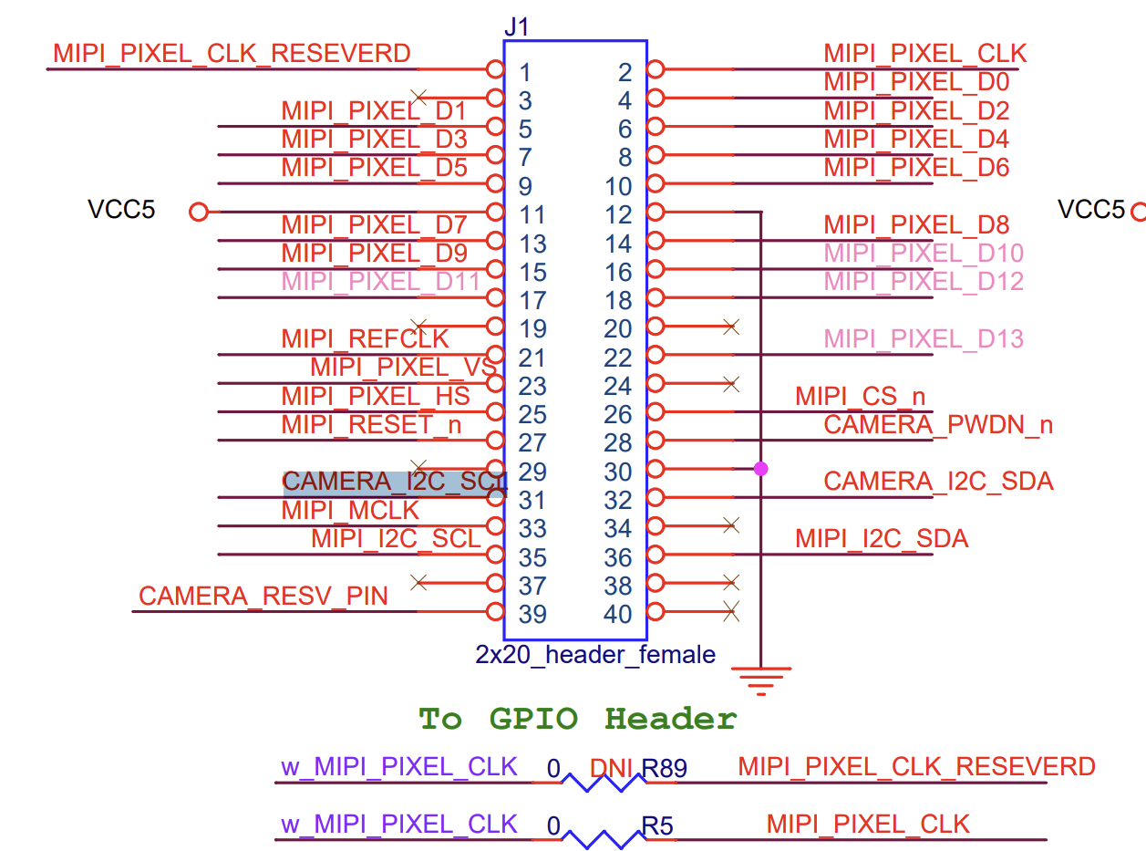

 |  | GPIO Head Pin - CAM | TSP - GPIO Pin | FPGA Pin Assignment
CAMERA1_CAMERA_I2C_SCL | Bidir | 31 | GPIO_1_D26 | A17 | GPIO_126 | PIN_A17
CAMERA1_CAMERA_I2C_SDA | Bidir | 32 | GPIO_1_D27 | A16 | GPIO_127 | PIN_A16
CAMERA1_CAMERA_PWDN_n | Output | 28 | GPIO_1_D25 | A13 | GPIO_125 | PIN_A13
CAMERA1_MIPI_CS_n | Output | 26 | GPIO_1_D23 | B12 | GPIO_123 | PIN_B12
CAMERA1_MIPI_I2C_SCL | Bidir | 35 | GPIO_1_D30 | D13 | GPIO_130 | PIN_D13
CAMERA1_MIPI_I2C_SDA | Bidir | 36 | GPIO_1_D31 | C12 | GPIO_131 | PIN_C12
CAMERA1_MIPI_MCLK | Output | 33 | GPIO_1_D28 | E13 | GPIO_128 | PIN_E13
CAMERA1_MIPI_PIXEL_CLK | Input | 2 | GPIO_1_D1 | A7 | GPIO_11 | PIN_A7
CAMERA1_MIPI_PIXEL_D[9] | Input | 15 | GPIO_1_D12 | J8 | GPIO_112 | PIN_J8
CAMERA1_MIPI_PIXEL_D[8] | Input | 14 | GPIO_1_D11 | D6 | GPIO_111 | PIN_D6
CAMERA1_MIPI_PIXEL_D[7] | Input | 13 | GPIO_1_D10 | K8 | GPIO_110 | PIN_K8
CAMERA1_MIPI_PIXEL_D[6] | Input | 10 | GPIO_1_D9 | L9 | GPIO_19 | PIN_L9
CAMERA1_MIPI_PIXEL_D[5] | Input | 9 | GPIO_1_D8 | M9 | GPIO_18 | PIN_M9
CAMERA1_MIPI_PIXEL_D[4] | Input | 8 | GPIO_1_D7 | B6 | GPIO_17 | PIN_B6
CAMERA1_MIPI_PIXEL_D[3] | Input | 7 | GPIO_1_D6 | K6 | GPIO_16 | PIN_K6
CAMERA1_MIPI_PIXEL_D[2] | Input | 6 | GPIO_1_D5 | A5 | GPIO_15 | PIN_A5
CAMERA1_MIPI_PIXEL_D[1] | Input | 5 | GPIO_1_D4 | L7 | GPIO_14 | PIN_L7
CAMERA1_MIPI_PIXEL_D[0] | Input | 4 | GPIO_1_D3 | B7 | GPIO_13 | PIN_B7
CAMERA1_MIPI_PIXEL_HS | Input | 25 | GPIO_1_D22 | M11 | GPIO_122 | PIN_M11
CAMERA1_MIPI_PIXEL_VS | Input | 23 | GPIO_1_D20 | G10 | GPIO_120 | PIN_G10
CAMERA1_MIPI_REFCLK | Output | 21 | GPIO_1_D18 | H10 | GPIO_118 | PIN_H10
CAMERA1_MIPI_RESET_n | Output | 27 | GPIO_1_D24 | L11 | GPIO_124 | PIN_L11

